상품제안서
[MOCO] 타임리스 레더밴드 다이어리 L (147x215mm) | 상품코드: S38026

 |  |  |  |  |  |  | 02-713-8555 | www.synergygift.co.kr
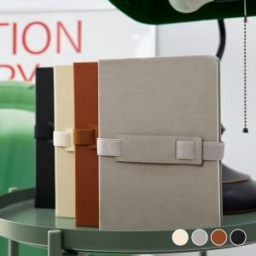

【상세/제작정보】 | <p><span style="font-size: 12pt;"></span><span style="font-size: 16px;">*</span><span style="font-size: 12pt;">​&nbsp;</span><span style="font-size: 12pt;">기본적으로 MOCO 브랜드 로고가 제품 뒷면에 불박인쇄 되어 있는 제품입니다.</span></p><p><span style="font-size: 12pt;">&nbsp; &nbsp;인쇄를 원하지 않을시 꼭 요청해주세요!</span></p>

【인쇄/포장옵션】 | 불박 / 포장불가능

【공급단가】 | 수량 | 50~ | 100~ | 500~ | 1,000~ | 2,000~
*VAT별도 | 블랙 | 6,110원 | 5,780원 | 5,490원 | 5,350원 | 5,260원
 | 브라운 | 6,110원 | 5,780원 | 5,490원 | 5,350원 | 5,260원
 | 그레이 | 6,110원 | 5,780원 | 5,490원 | 5,350원 | 5,260원
 | 아이보리 | 6,110원 | 5,780원 | 5,490원 | 5,350원 | 5,260원

【상품 URL】 | https://www.synergygift.co.kr:443/src/goods_detail.php?gdno=38026

